手続きの注意事項
配布用
「計画を変更する場合の手続きについて」

確認済証の交付後に計画の変更が生じる場合は、「計画変更確認申請」又は「軽微な変更届」の手続きが必要です。 いずれの手続きに該当するかについては、まずは設計者の判断となります。判断に迷う場合は、事前に弊社までご相談下さい。 計画変更の場合は、変更部分に係わる工事に着手する前に計画変更の確認済証を受けて下さい。

「変更の種類の判断」
計画変更
軽微な変更
地区計画・都市計画法・風致地区等の許可・認定を伴う物件の場合は、「計画変更」や「軽微な変更」の手続きを行う前に、特定行政庁に変更届を提出するなどの対応を行って下さい。
No
No
Yes
Yes
変更後も建築物の計画が建築基準関係規定に適合する事が明らか
※高度な検討を伴う変更は、計画変更に該当します
建築基準法施行規則第３条の２各号のいずれかに該当する

 | ■軽微な変更の手続きについて

 | 【提出書類】
※ | □ | 軽微変更報告書
 | □ | 委任状（代理者が申請する場合)※確認申請時に一括で委任を受けている場合は写しでも可
※ | □ | 計画を変更する部分の変更前・変更後の図面
※ | □ | 変更に係る図を差替えた各種の図面一式
 | □ | 建築計画概要書（概要書の表記に変更がある場合のみ）
 | □ | 地区計画・都市計画法などの許可・認定を伴う物件の場合は変更手続きの有無を確認

 | ■計画変更の手続きについて

 | 【提出書類】
 | □ | 受付表
 | □ | 建築計画概要書（【20.その他必要な事項】欄に計画変更の概要を記載して下さい。）
※ | □ | 計画変更確認申請書 第一面～第六面
 |  | （第三面～第六面の備考欄には、それぞれの面に係わる部分の変更の概要について記入して下さい。）
 | □ | 委任状（代理者が申請する場合)※確認申請時に一括で委任を受けている場合は写しでも可
※ | □ | 計画を変更する部分の変更前・変更後の図面
※ | □ | 変更に係る図書（構造計算書等）
 | □ | 地区計画・都市計画法などの許可・認定を伴う物件の場合は変更手続きの有無を確認

 | ※の書類は、紙申請の場合2部（正本・副本）提出してください。
 | （東京都以外の場合は、消防同意用の図書が必要な場合もあります。）

 | ▶計画変更、軽微変更の手続きは、弊社WEBシステムを利用した電子申請が可能です。

 | ■計画を変更する図面の作り方（必ず新旧セットで提出して下さい。）
変更する箇所を
マーカー等で色分けして下さい。
図面の右下に
「変更前」「変更後」と文言を入れて下さい。
旧
氏名
変更前
新
氏名
変更後

原則は確認申請時の副本のコピー
今後の正式な設計図書です。記名をして下さい。

 |  | ※変更前がない追加の図面については「追加提出図面」と記載をして下さい。

計画変更の場合の、建築計画概要書(第二面)の記載方法

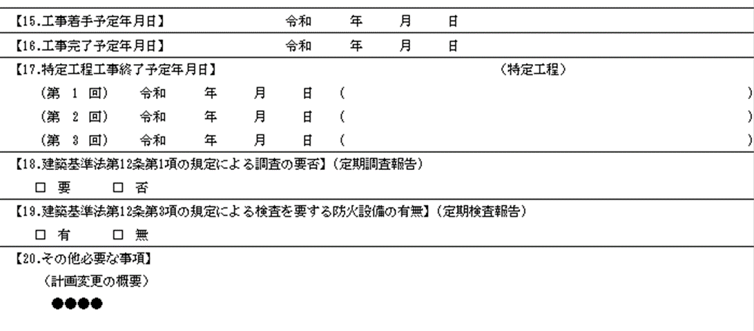

計画変更の場合、申請書では第一面に変更の概要を記載する欄がありますが、概要書には変更内容を記載する項目が無い為、受け取った特定行政庁がどの様な変更なのかが把握できません。その為、建築計画概要書第二面の【20.その他必要な事項】欄に変更内容の明示をお願い致します。
①[計画変更の概要]と表題を付けて下さい。
②変更が複数ある場合は、変更内容が大きいものを優先して記載をして下さい。
③変更の概要は具体的に記載をして下さい。
例1） ×：建築面積の変更 → ○：ﾊﾞﾙｺﾆｰ形状の変更に伴う建築面積の変更 ○○㎡ → ●●㎡
（変更が生じた理由と、具体的な数字の変更を記載して下さい。）
例2） ×：構造の変更 → ○：耐力壁の位置の変更と、それに伴う構造計算の再検討
（変更が生じた理由と、それに伴いどの様な検討を行ったのかを記載して下さい。）
例3） ×：防火設備の変更 → ○：防火設備の変更 EB-＊＊＊＊ → EB-@@@@
（認定番号の変更がある場合は、具体的な番号の変更を記載して下さい。）

別記J15軽微変更報告書
２ページ目の「軽微変更報告書（別紙）」も併せてご提出ください。
 | 別記Ｊ-第15号様式
軽微変更報告書
 | 直前の確認又は中間検査を受けた日以降において、建築基準法施行規則第3条の2に該当する軽微な変更がありましたので、株式会社J建築検査センター確認検査業務規程第24条の2により下記のとおり報告します。
 |  |  |  |  |  |  |  |  |  | 令和 |  | 年 | 月 |  | 日
 | 株式会社Ｊ建築検査センター
←複数名いる場合は各行にお書きください。
 | 代表取締役 丹野 智幸 様
 |  |  |  |  |  |  |  |  | 建築主等の氏名

←計画変更が出てるかご確認ください。
最新の計画変更の日付・番号です。
記
 |  |  |  |  |  |  |  |  |  |  |  |  |  |  |  |  |  | 選択
（１）確認の年月日・番号 |  |  |  |  | 令和 |  | 年 |  | 月 |  | 日 | 第 |  |  |  | 号 | 令和 | 1号
（２）敷地の地名地番 |  |  |  |  |  |  |  |  |  |  |  |  |  |  |  |  | 平成 | 2号
 |  |  |  |  |  |  |  |  |  |  |  |  |  |  |  |  |  | 3号
（３）建築物等の名称 |  |  |  |  |  |  |  |  |  |  |  |  |  |  |  |  |  | 4号
 |  |  |  |  |  |  |  |  |  |  |  |  |  |  |  |  |  | 5号
（４）建築物等の用途 |  |  |  |  |  |  |  |  |  |  |  |  |  |  |  |  |  | 6号
 |  |  |  |  |  |  |  |  |  |  |  |  |  |  |  |  |  | 7号
（５）建築基準法施行規則第３条の２の該当項目(下記各号に該当しない場合は計画変更手続となります) |  |  |  |  |  |  |  |  |  |  |  |  |  |  |  |  |  | 8号
 | 1号 |  | 道路幅員・接道長さの変更 |  |  |  | 10号 | 特定木造建築物の構造耐力上主要な部分の材料、構造の変更 |  |  |  |  |  |  |  |  |  | 9号
 | 2号 |  | 敷地面積の増加 |  |  |  | 11号 | 構造耐力上主要な部分以外の部分の材料、構造の変更 |  |  |  |  |  |  |  |  |  | 10号
 | 3号 |  | 高さの減少 |  |  |  | 12号 | 天井の材料、構造、位置の変更 |  |  |  |  |  |  |  |  |  | 11号
 | 4号 |  | 階数の減少 |  |  |  | 13号 | 建築物の材料、構造の変更 |  |  |  |  |  |  |  |  |  | 12号
 | 5号 |  | 建築面積の減少 |  |  |  | 14号 | 井戸の位置の変更 |  |  |  |  |  |  |  |  |  | 13号
 | 6号 |  | 床面積の合計の減少 |  |  |  | 15号 | 開口部の位置、大きさの変更 |  |  |  |  |  |  |  |  |  | 14号
 | 7号 |  | 用途の変更（類似用途） |  |  |  | 16号 | 建築設備の材料、位置、能力の変更 |  |  |  |  |  |  |  |  |  | 15号
 | 8号 |  | 基礎杭、二次部材の位置の変更 |  |  |  | 17号 | 平28国交省告1438号で国土交通大臣が定める変更 |  |  |  |  |  |  |  |  |  | 16号
 | 9号 |  | 構造耐力上主要な部分の材料、構造の変更 |  |  |  |  |  |  |  |  |  |  |  |  |  |  | 17号
 | 建築基準法、都市計画法及びその他の許可等がある場合は各特定行政庁に変更手続きを行ってください
（６）変更の概要 |  |  |  |  | 別紙による

※ 受付欄
※決裁者印 |  |  |  | ※係員印 | ※受付欄

（注意） |  | １．軽微な変更の範囲については、建築基準法施行規則第３条の２を確認してください。
 |  | ２．変更の概要は別紙に記載してください
 |  | ３．別紙の概要は規則３条の２各号と一体性のある「一の変更」単位で記載してください。
 |  | ４．建築主等は建築物にあっては建築主、昇降機にあっては設置者、工作物にあっては
 |  |  | 築造主を記入してください。又、代理者の場合は委任状を添付ください。

⇐ 「軽微変更報告書」（５）で選択いただいた下記該当項目（１号～１７号）をご選択してください。（５）建築基準法施行規則第３条の２の該当項目(下記各号に該当しない場合は計画変更手続と
軽微変更報告書（別紙）
番号 |  |  | 変更図面 |  |  | 変更の内容 |  |  |  |  |  |  |  | 該当項目
1
【軽微変更のデータをアップロードする際のデータのまとめ方】
・軽微変更報告書（このエクセル用紙）
・委任状（確認時の写しでも可）
①変更前図の抜粋 （変更位置を朱囲い、朱書きで注記する）
②変更後図の抜粋 （注記は不要です）
③最新の図面一式 （確認申請時と同じまとめで図面一式・電子申請の場合のみ）
2
3
4
5
6
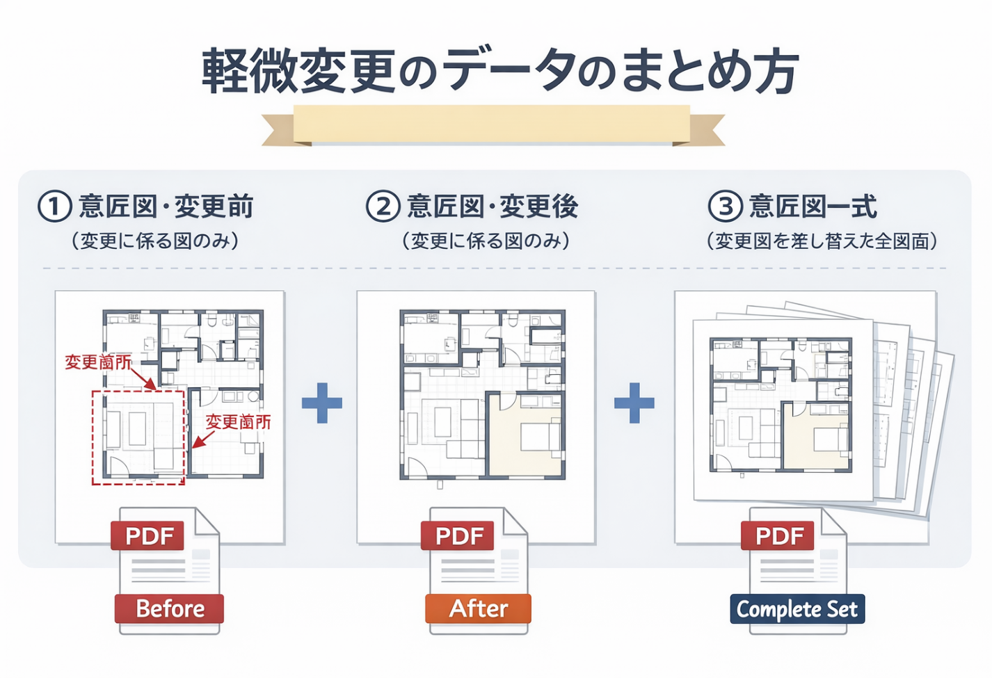
7
8
9
10
11
12
13
14
15
16
17
18
19
20
21
22
23
24
25
26
27
28
29
30
31
32
33
34
35

